1
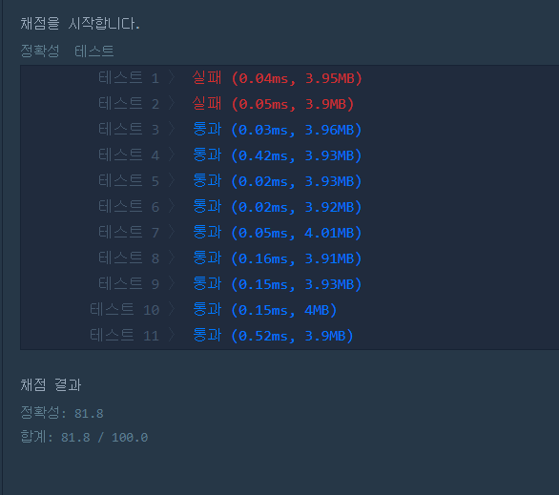
크레인 인형뽑기 게임 | X | 81점(tc1,2)
주식가격 | O
프린터 | O
기능개발 | O
탑 | O
쇠막대기 | X
다리를 지나는 트럭 | X
124 나라의 숫자 | O
소수 찾기 | O
N개의 최소공배수 | O
푼 개수 | 0
남은 개수 | 10

